Hoja1
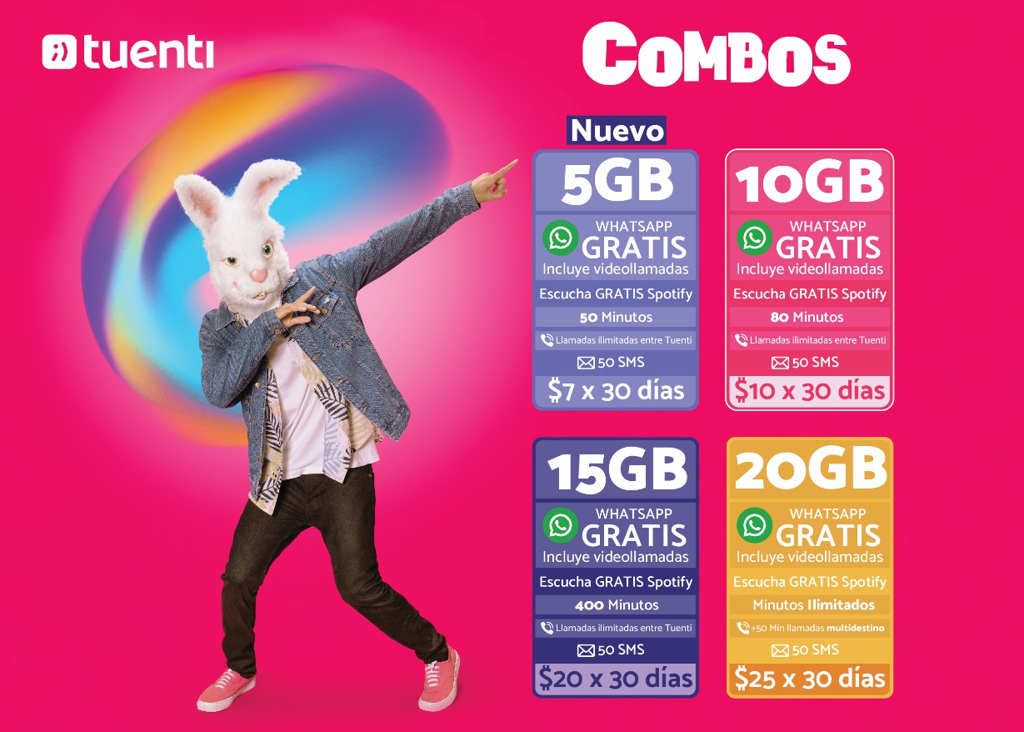
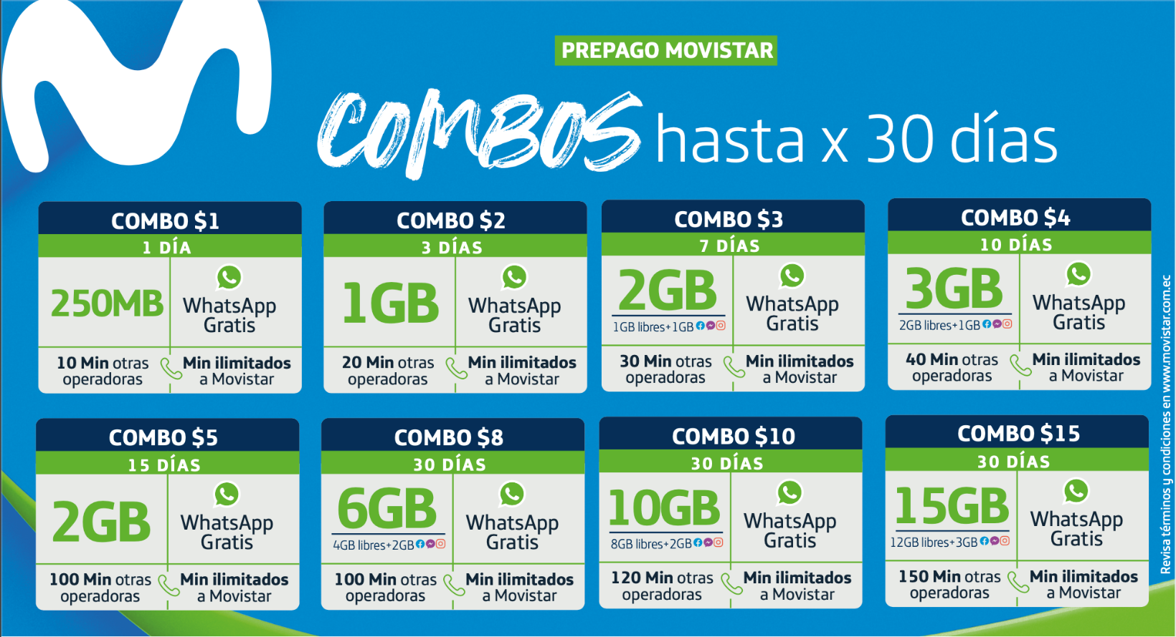
COMPRA DE PAQUETES MOVISTAR Y TUENTI
Pasos | Obligatorio/opcional | Aplica | Observación
¿Para qué estamos acá? | Obligatorio | si | se ha encontrado una oportunidad de negocio con la compra de paquetes de movistar y tuenti a través de los canales virtuales (para la banca de personas) y ventanilla.
Elevator Pitch | Obligatorio | si | el 70% de las transacciones de Movistar se realizan para la compra de combos, y para Tuenti es el 30% con esta oportunidad buscamos incrementar los ingresos del banco (apuntando a los pilares) podemos incluir este tipo de recaudación en los canales digitales (para clientes) y ventanilla para no clientes (y clientes también)
La comunidad | Obligatorio | si | Canales, Recaudaciones, conciliaciones, contabilidad, operaciones, procesos, marketing, fraudes,
Qué si, qué no | Obligatorio | si | Dirigido a la banca de personas
La solución | Obligatorio | si | Nueva opción de compra de paquetes (combos) para las empresas Movistar/Tuenti en los canales 24online, 24móvil y ventanilla
Los miedos | Obligatorio | si | No existen reversos de transacciones
Tamaño | Obligatorio | si
¿Cuánto cuesta? | Obligatorio | si
Story mapping (Release Plan) | Opcional | si | MPV, R1, R2?
Arquitectura de la solución | Opcional | si

